Sheet1
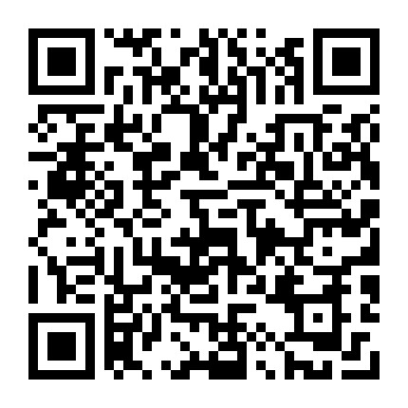
2019年铁路春运购票日历

售票高峰期
网络或电话最远购票日期
车站窗口及代售点最远购票日期
周日 | 周一 | 周二 | 周三 | 周四 | 周五 | 周六
十
二
月
关注送30天稻壳会员，200套模板
· 春运资讯 ·
2019年铁路春运从1月21日起至3月1日止，共40天，节前15天，节后25天。全国铁路预计发送旅客41330万人次，同比增加3176万人次，增长8.3%，日均发送1033万人次，再创历年春运新高。
铁路春运火车票互联网和电话订票提前30天发售，2018年12月23日，可以购买春运第一天（2019年1月21日）的火车票，车站售票窗口、代售点仍提前28天发售。
提醒广大旅客，请通过中国铁路12306网站（www.12306.cn）和“铁路12306”客户端（在“铁路12306”字体上方标有路徽和“中国铁路”字样的图标）购票，避免非正常渠道购票带来的风险。
立马购票，回家过年！
23 | 24 | 25 | 26 | 27 | 28 | 29
2018-01-21 | 2018-01-22 | 2018-01-23 | 2018-01-24 | 2018-01-25 | 2018-01-26 | 2018-01-27
腊月十六 | 腊月十七 | 腊月十八 | 腊月十九 | 腊月二十 | 腊月廿一 | 腊月廿二
2018-01-19 | 2018-01-20 | 2018-01-21 | 2018-01-22 | 2018-01-23 | 2018-01-24 | 2018-01-25
一
月
30 | 31 | 1 | 2 | 3 | 4 | 5
2018-01-28 | 2018-01-29 | 2018-01-30 | 2018-01-31 | 2018-02-01 | 2018-02-02 | 2018-02-03
小年 | 腊月廿四 | 腊月廿五 | 腊月廿六 | 腊月廿七 | 腊月廿八 | 腊月廿九
2018-01-26 | 2018-01-27 | 2018-01-28 | 2018-01-29 | 2018-01-30 | 2018-01-01 | 2018-02-01

点击打开铁路官网
6 | 7 | 8 | 9 | 10 | 11 | 12
2018-02-04 | 2018-02-05 | 2018-02-06 | 2018-02-07 | 2018-02-08 | 2018-02-09 | 2018-02-10
除夕 | 春节 | 正月初二 | 正月初三 | 正月初四 | 正月初五 | 正月初六
2018-02-02 | 2018-02-03 | 2018-02-04 | 2018-02-05 | 2018-02-06 | 2018-02-07 | 2018-02-08

13 | 14 | 15 | 16 | 17 | 18 | 19
2018-02-11 | 2018-02-12 | 2018-02-13 | 2018-02-14 | 2018-02-15 | 2018-02-16 | 2018-02-17
正月初七 | 正月初八 | 正月初九 | 正月初十 | 正月十一 | 正月十二 | 正月十三
2018-02-09 | 2018-02-10 | 2018-02-11 | 2018-02-12 | 2018-02-13 | 2018-02-14 | 2018-02-15

20 | 21 | 22 | 23 | 24 | 25 | 26
2018-02-18 | 2018-02-19 | 2018-02-20 | 2018-02-21 | 2018-02-22 | 2018-02-23 | 2018-02-24
正月十四 | 元宵节 | 正月十六 | 正月十七 | 正月十八 | 正月十九 | 正月二十
2018-02-16 | 2018-02-17 | 2018-02-18 | 2018-02-19 | 2018-02-20 | 2018-02-21 | 2018-02-22

27 | 28 | 29 | 30 | 31
2018-02-25 | 2018-02-26 | 2018-02-27 | 2018-02-28 | 2018-03-01
正月廿一 | 正月廿二 | 正月廿三 | 正月廿四 | 正月廿五
2018-02-23 | 2018-02-24 | 2018-02-25 | 2018-02-26 | 2018-02-27

